ŠPECIFIKÁCIE
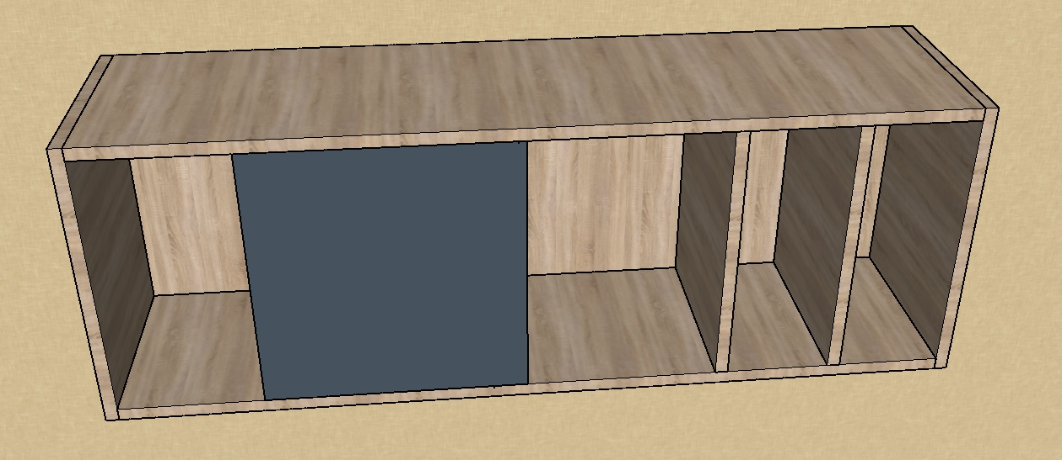
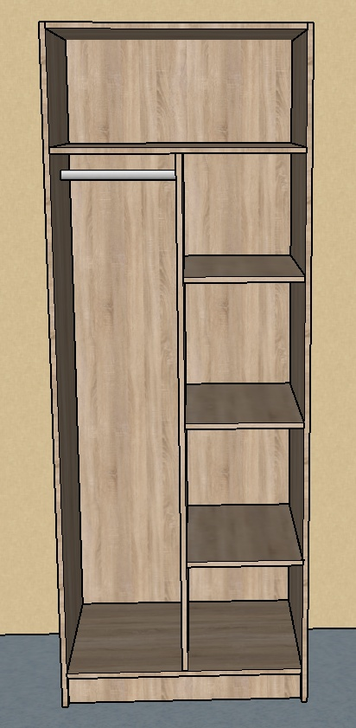
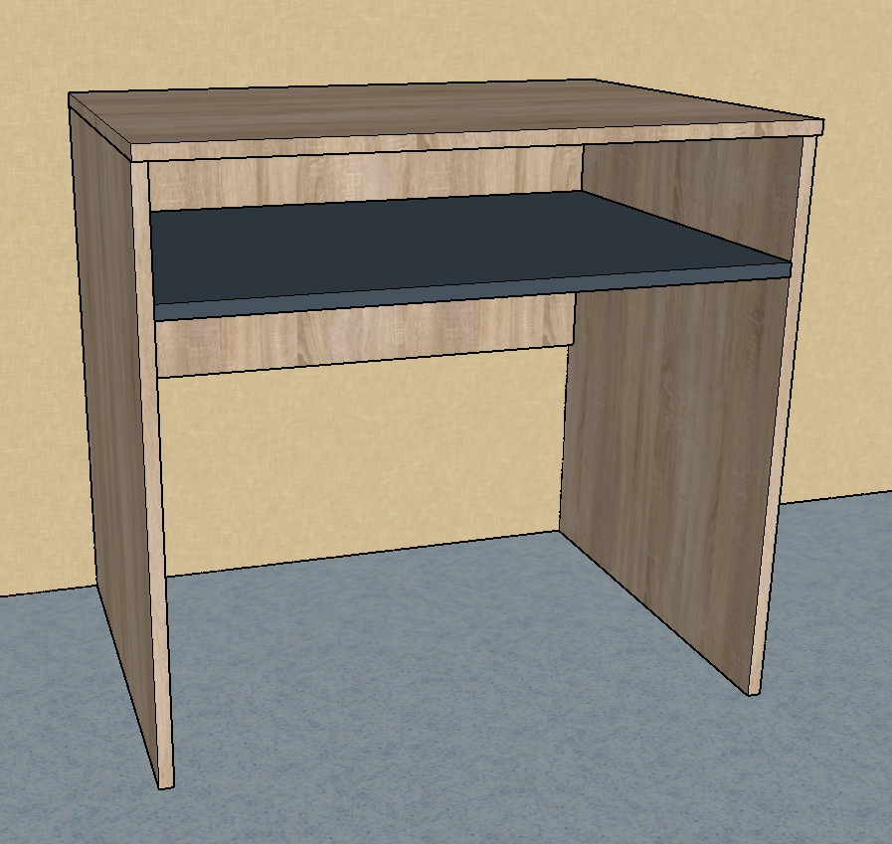
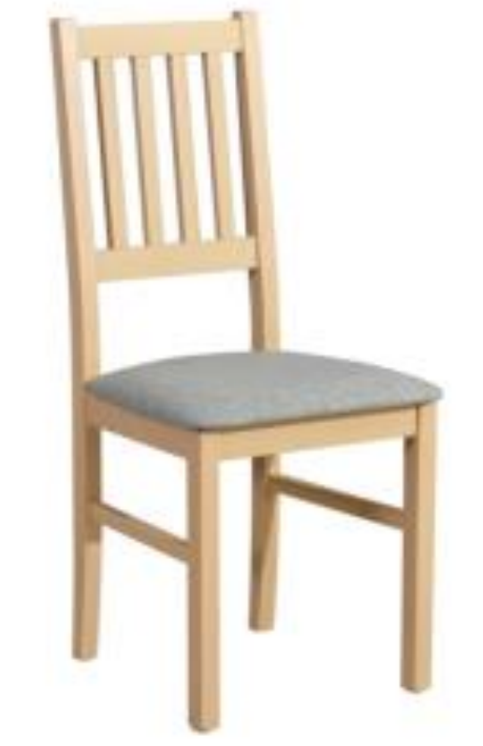
Technická špecifikácia
Názov zákazky: | Interiérové vybavenie ŠI SOŠ HSaD Lučenec. – Výzva č. 39
Identifikačné údaje uchádzača (obchodné meno, adresa, IČO): | Vyplní uchádzač

Skriňa dvojdverová 34 ks
Požadované technické parametre a vybavenie | Jednotka parametra | Požiadavka
 |  | minimum | maximum |  |  | Uchádzačom ponúknuté parametre *
Špecifikácia
Šírka | mm | 750 | 760
Výška | mm | 2050 | 2100
Hĺbka | mm | 600 | 620
Dekor korpusu | odtieň | H3730 ST10 Hickory prírodný
Dekor dvierok | odtieň | U732 prachovo šedá
Farba ABS hrany | odtieň | v odtieni dekoru
Hrúbka ABS hrany | mm | 2 | 4
Spoje kolíkové alebo lamely | áno/nie | áno
Konfirmátové spoje alebo excentre | áno/nie | nie
Počet dverí - 2 ks | áno/nie | áno
Dekor chrbta skrinky | odtieň | v odtieni dekoru
Hrúbka chrbta skrinky | mm | 10 | 25
Hrúbka korpusu | mm | 25 | 30
Hrúbka dverí | mm | 18 | 25
Hrúbka vrchného plátu | mm | 25 | 30
Rozloženie vnútorných priestorov - viď. Fotodokumentácia | počet častí | 3 | 4
Záves dverí - Blum /4ks na dvere | áno/nie | áno
Dverové úchyty - nerezové rozteč 320 mm | áno/nie | áno
Uvedte ponúkaný typ zariadenia (obchodný názov/výrobná značka/model) |  | Vyplní uchádzač

Písací stôl s poličkou 44 ks
Požadované technické parametre a vybavenie | Jednotka parametra | Požiadavka
 |  | minimum | maximum |  |  | Uchádzačom ponúknuté parametre *
Špecifikácia
Šírka | mm | 800 | 820
Výška | mm | 750 | 770
Hĺbka | mm | 600 | 620
Dekor korpusu | odtieň | H3730 ST10 Hickory prírodný
Dekor police | odtieň | U732 prachovo šedá
Farba ABS hrany | odtieň | v odtieni dekoru
Hrúbka ABS hrany | mm | 2 | 4
Spoje kolíkové alebo lamely | áno/nie | áno
Konfirmátové spoje alebo excentre | áno/nie | nie
Hrúbka korpusu | mm | 18 | 25
Hrúbka vrchného plátu stola | mm | 36 | 56
Uvedte ponúkaný typ zariadenia (obchodný názov/výrobná značka/model) |  | Vyplní uchádzač

Skrinka závesná 43 ks
Požadované technické parametre a vybavenie | Jednotka parametra | Požiadavka
 |  | minimum | maximum |  |  | Uchádzačom ponúknuté parametre *
Špecifikácia
Šírka | mm | 1300 | 1400
Výška | mm | 350 | 400
Hĺbka | mm | 300 | 350
Dekor korpusu | odtieň | H3730 ST10 Hickory prírodný
Dekor dvierok | odtieň | U732 prachovo šedá
Farba ABS hrany | odtieň | v odtieni dekoru korpusu
Hrúbka ABS hrany | mm | 2 | 4
Spoje kolíkové alebo lamely | áno/nie | áno
Konfirmátové spoje alebo excentre | áno/nie | nie
Počet dverí | ks | 1 | 2
Dekor chrbta skrinky | odtieň | v odtieni dekoru korpusu
Hrúbka chrbta skrinky | mm | 10 | 18
Hrúbka korpusu | mm | 18 | 25
Hrúbka dverí | mm | 18 | 25
Rozloženie vnútorných priestorov - viď. Fotodokumentácia | počet častí | áno
Záves dverí -blum/ min. 2 kusy na 1 dvere | áno/nie | áno
Dverové úchyty - nerezové rozteč 320 mm | áno/nie | áno
Uvedte ponúkaný typ zariadenia (obchodný názov/výrobná značka/model) |  | Vyplní uchádzač

Stolička 69 ks
Požadované technické parametre a vybavenie | Jednotka parametra | Požiadavka
 |  | minimum | maximum | maximum | maximum | Uchádzačom ponúknuté parametre
Špecifikácia
Šírka | mm | 430 | 450
Výška | mm | 940 | 980
Výška sedu | mm | 470 | 480
Hĺbka | mm | 400 | 430
Hmotnosť | kg | 5 | 5.5
Nosnosť | kg | 100 | 130
Materiál | áno | bukové drevo
Ochrana dreva | áno | moridlo
Povrchová úprava | áno | vodný lak
Sedák | áno | polyuretánová pena
Ppoťahová látka | áno | sivá 1B
Odolnosť poťahovej látky | Martindale | 22000 | 25000
Uvedte ponúkaný typ zariadenia (obchodný názov/výrobná značka/model) |  | Vyplní uchádzač

*Uchádzač doplní údaje – potvrdí slovom "áno"/"nie", pri minimálnych/maximálnych hodnotách uvedie konrétny parameter

 |  | Meno a podpis štatutárneho zástupcu
V:
Dátum :

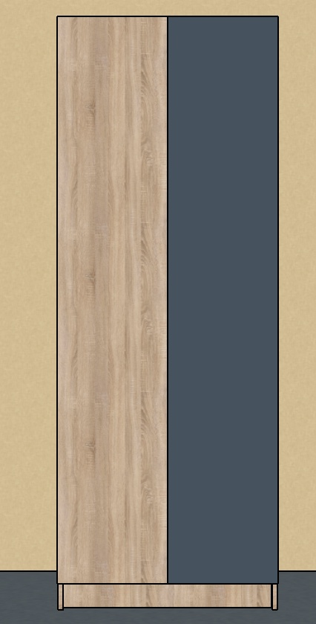
Ilustračné obrázky:

